Chi tiết địa chất
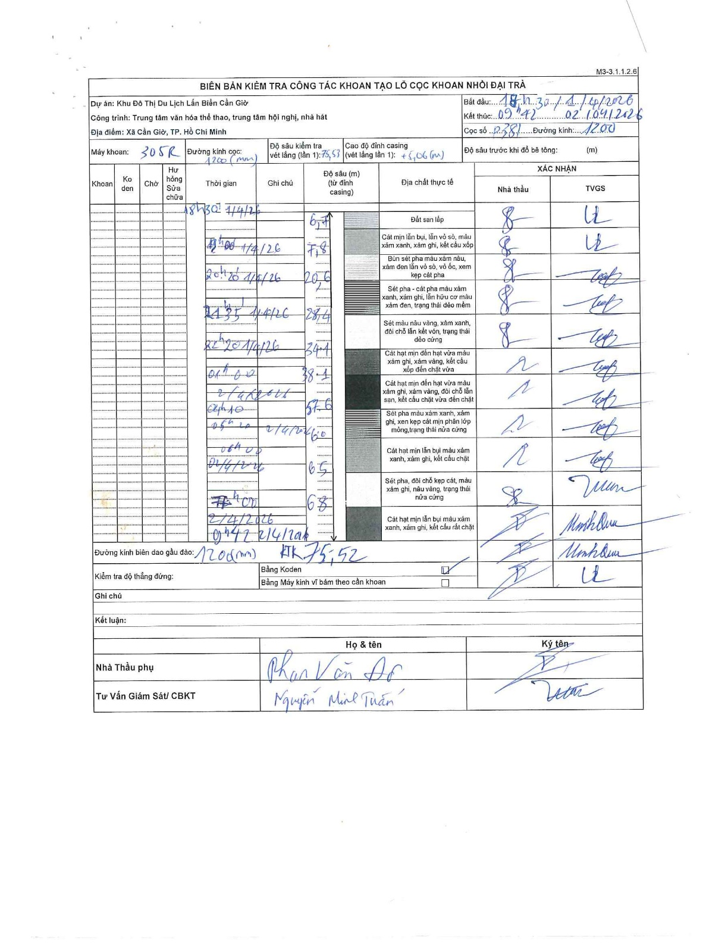
Dự án | Cần Giờ
Hạng mục | Trung tâm văn hóa thể thao, trung tâm hội nghị, nhà hát
Tên bộ phận | Hạng mục: Trung tâm văn hóa thể thao, trung tâm hội nghị, nhà hát
Số hiệu cọc | P381
Tên Máy khoan | SGCT-KCN0002
Đường kính | D1200
Bắt đầu thi công | 18:00 01/04/2026
Kết thúc thi công | 09:42 02/04/2026

Địa chất TT | Đường kính | Mô tả lớp thiết kế | Từ (h) | Đến (h) | Cao độ từ | Cao độ đến | T.Gian (h) | Dài (m) | V (m/h) | Ghi chú
Đất san lấp | D1200 | Đất san lấp | 18:00 01/04/2026 | 18:30 01/04/2026 | 0 | -6.7 | 0.5 | 6.7 | 13.4 | Độ sâu 6,4m từ đỉnh casing
2 | D1200 | Cát mịn lẫn bụi, lẫn vỏ sò, màu xám xanh, xám ghi, kết cấu xốp | 18:30 01/04/2026 | 19:00 01/04/2026 | -6.7 | -7.8 | 0.5 | 1.1 | 2.2
3 | D1200 | Bùn sét pha màu xám nâu, xám đen lẫn vỏ sò, vỏ ốc, xen kẹp cát pha | 19:00 01/04/2026 | 20:20 01/04/2026 | -7.8 | -20.6 | 1.33 | 12.8 | 9.6
4 | D1200 | Sét pha - cát pha màu xám xanh, xám ghi, lẫn hữu cơ màu xám đen, trạng thái dẻo mềm | 20:20 01/04/2026 | 21:35 01/04/2026 | -20.6 | -28.4 | 1.25 | 7.8 | 6.24
5 | D1200 | Sét màu nâu vàng, xám xanh, đôi chỗ lẫn kết vón, trạng thái dẻo cứng | 21:35 01/04/2026 | 22:20 01/04/2026 | -28.4 | -34.1 | 0.75 | 5.7 | 7.6
6 | D1200 | Cát hạt mịn đến hạt vừa màu xám ghi, xám vàng, kết cấu xốp đến chặt vừa | 22:20 01/04/2026 | 01:00 01/04/2026 | -34.1 | -38.1 | 2.67 | 4 | 1.5
7 | D1200 | Cát hạt mịn đến hạt vừa màu xám ghi, xám vàng, đôi chỗ lẫn sạn, kết cấu chặt vừa đến chặt | 01:00 01/04/2026 | 04:10 01/04/2026 | -38.1 | -57.6 | 3.17 | 19.5 | 6.16
8 | D1200 | Sét pha màu xám xanh, xám ghi, xen kẹp cát mịn phân lớp mỏng, trạng thái nửa cứng | 04:10 01/04/2026 | 05:20 01/04/2026 | -57.6 | -60 | 1.17 | 2.4 | 2.06
9 | D1200 | Cát hạt mịn lẫn bụi màu xám xanh, xám ghi, kết cấu chặt | 05:20 01/04/2026 | 06:00 01/04/2026 | -60 | -65 | 0.67 | 5 | 7.5
10 | D1200 | Sét pha, đôi chỗ kẹp cát, màu xám ghi, nâu vàng, trạng thái nửa cứng | 06:00 01/04/2026 | 07:00 01/04/2026 | -65 | -68 | 1 | 3 | 3
11 | D1200 | Cát hạt mịn lẫn bụi màu xám xanh, xám ghi, kết cấu rất chặt | 07:00 01/04/2026 | 09:42 01/04/2026 | -68 | -75.52 | 2.7 | 7.52 | 2.79 | KTK 75,52

ẢNH BIÊN BẢN GỐC

